상품제안서
에뚜알 세라믹 코스터 1p | 상품코드: S39396

 |  |  |  |  |  |  | 02-713-8555 | www.synergygift.co.kr
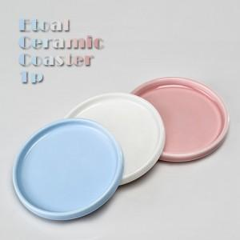

【상세/제작정보】 | 전사인쇄별도문의

【인쇄/포장옵션】 | 풀칼라 / 1p기본케이스

【공급단가】 | 수량 | 100~ | 300~ | 500~ | 1,000~ | 3,000~
*VAT별도 | 1050 | 1,360원 | 1,340원 | 1,310원 | 1,260원 | 1,200원

【상품 URL】 | https://www.synergygift.co.kr:443/src/goods_detail.php?gdno=39396

